Menu
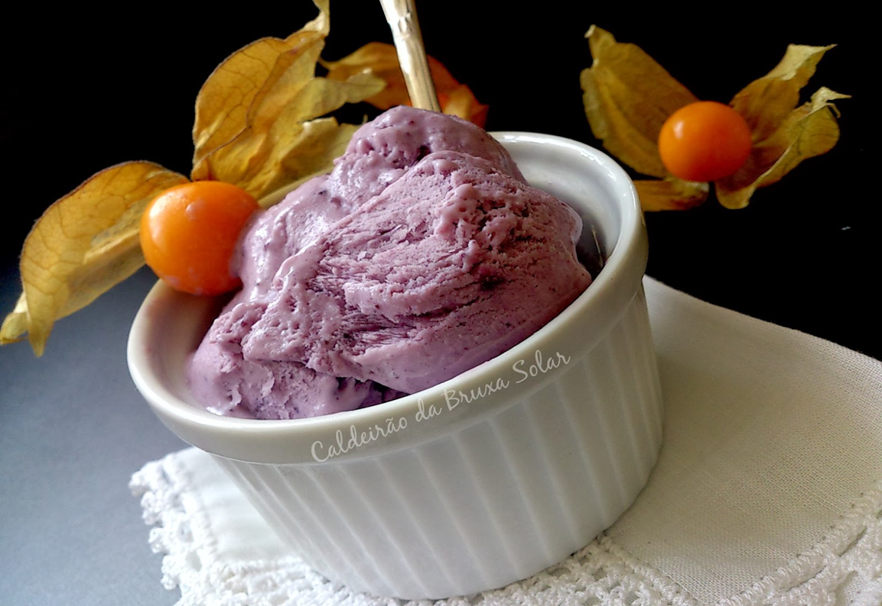
MENU
Vendas

Estoques | LOJA 1.0

Relatório
 | GERENCIAMENTO DE LOJA

